RECH_EQUIPEMENT
Equipement | Equipement (Désignation) | Groupe Equipement (Désignation) | Famille Equipement (Désignation) | Date d`achat | Centre de frais (Désignation) |  | Information techniques | N° Série | Date limite garantie
%M4% | %echangeur% |  | Echangeur |  | Machine 4
CHAR-1 | Chariot gaz N°1 à fourches GP15K CHAR (appartient à SONOCO) | Chariot | Equipement de levage | 01/12/2011 | Chariots / Transpalettes / Gerbeurs |  |  | ET31A61315
CHAR-10 | Chariot gaz N°10 à fourches GP25N CHAR | Chariot | Equipement de levage |  | Chariots / Transpalettes / Gerbeurs |  |  | ET17DL53080
CHAR-11 | Chariot gaz N°11 à fourches GP25N CHAR | Chariot | Equipement de levage |  | Chariots / Transpalettes / Gerbeurs |  |  | ET17DL52048
CHAR-11B | Chariot gaz N°11 à fourches GP25NTD CHAR | Chariot | Equipement de levage |  | Chariots / Transpalettes / Gerbeurs |  |  | CT17E-53418
CHAR-12 | Chariot gaz N°12 (pince à bobines) GP30N CHAR | Chariot Propriété CENPA | Equipement de levage |  | Chariots / Transpalettes / Gerbeurs |  |  | ET13FL00827
CHAR-13 | Chariot gaz N°13 (grande pince à bobines) GP45K CHAR | Chariot | Equipement de levage |  | Chariots / Transpalettes / Gerbeurs |  |  | ET29B80040
CHAR-1B | Chariot gaz N°1 à fourches GP35NTD CHAR | Chariot | Equipement de levage |  | Chariots / Transpalettes / Gerbeurs |  |  | CT13G-51117
CHAR-15 | Chariot diesel N°2 (pince à balles) DP45NTD CHAR | Chariot Propriété CENPA | Equipement de levage |  | Chariots / Transpalettes / Gerbeurs |  |  | CT29E-50029
CHAR-2 | Chariot diesel N°2 (pince à balles) DP45NTD CHAR | Chariot | Equipement de levage |  | Chariots / Transpalettes / Gerbeurs |  |  | CT19E-50090
CHAR-3 | Chariot gaz N°3 à fourches GP18N CHAR | Chariot Propriété CENPA | Equipement de levage |  | Chariots / Transpalettes / Gerbeurs |  |  | ET34L42010
CHAR-4 | Chariot diesel N°4 (pince à balles) DP45K CHAR | Chariot | Equipement de levage |  | Chariots / Transpalettes / Gerbeurs |  |  | ET19C80782
CHAR-4B | Chariot diesel N°4 (pince à balles) DP45NTD CHAR | Chariot | Equipement de levage |  | Chariots / Transpalettes / Gerbeurs |  |  | CT19E-50073
CHAR-5 | Chariot diesel N°5 (pince à balles) DP50K CHAR | Chariot | Equipement de levage |  | Chariots / Transpalettes / Gerbeurs |  |  | ET28B50806
CHAR-5B | Chariot diesel N°5B (pince à balles) DP45N CHAR | Chariot | Equipement de levage |  | Chariots / Transpalettes / Gerbeurs |  |  | ET19D50107
CHAR-5C | Chariot diesel N°5 (pince à balles) DP40K CHAR | Chariot | Equipement de levage |  | Chariots / Transpalettes / Gerbeurs |  |  | ET19C01237
CHAR-5D | Chariot diesel N°5 (pince à balles) DP45NTD CHAR | Chariot | Equipement de levage |  | Chariots / Transpalettes / Gerbeurs |  |  | CT19E-50067
CHAR-6 | Chariot diesel N°6 "mulet" (pince à balles) DP45K CHAR | Chariot | Equipement de levage |  | Chariots / Transpalettes / Gerbeurs |  |  | ET19C80776
CHAR-8 | Chariot diesel N°6 (pince à balles) DP45NTD CHAR | Chariot Propriété CENPA | Equipement de levage |  | Chariots / Transpalettes / Gerbeurs |  |  | CT19E-50018
CHAR-7 | Chariot gaz N°7 à fourches GP25N CHAR | Chariot | Equipement de levage |  | Chariots / Transpalettes / Gerbeurs |  |  | ET17DL50641
CHAR-7B | Chariot gaz N°7 à fourches GP25N CHAR | Chariot | Equipement de levage |  | Chariots / Transpalettes / Gerbeurs |  |  | CT17E-53182
CHAR-? | Chariot diesel N°8 (pince à balles) DP45K CHAR | Chariot | Equipement de levage |  | Chariots / Transpalettes / Gerbeurs |  |  | ET19C80781
CHAR-9 | Chariot gaz N°9 à fourches GP35N CHAR | Chariot Propriété CENPA | Equipement de levage |  | Chariots / Transpalettes / Gerbeurs |  |  | ET13FL50043
CHAR-DIV | Divers manutention (tire-palette manuels, etc.) CHAR | Transpalette | Equipement de levage |  | Chariots / Transpalettes / Gerbeurs
CHAR-GERB1 | Gerbeur 1 FENWICK L12 CHAR | Gerbeur | Equipement de levage |  | Chariots / Transpalettes / Gerbeurs |  |  | 364 C 08 061 12/1992
CHAR-GERB2 | Gerbeur 2 MANULOC CHAR | Gerbeur | Equipement de levage |  | Chariots / Transpalettes / Gerbeurs |  |  | 29444
CHAR-TH | Chariot manuscopique TH337 CHAR | Chariot | Equipement de levage |  | Chariots / Transpalettes / Gerbeurs |  |  | TDF00311
CHAR-TRANS1 | Transpalette 1 MITSUBISHI NP20008 CHAR | Transpalette | Equipement de levage |  | Chariots / Transpalettes / Gerbeurs |  |  | 6DL00546
CHAR-TRANS2 | Transpalette 2 FENWICK CHAR | Transpalette | Equipement de levage |  | Chariots / Transpalettes / Gerbeurs |  |  | 361 9 07 2 102 20/1989
CHAR-TRANS3 | Transpalette 3 FENWICK T16 CHAR | Transpalette | Equipement de levage |  | Chariots / Transpalettes / Gerbeurs
CHAR-TRANS4 | Transpalette 4 CATERPILLAR WP2320 CHAR | Transpalette | Equipement de levage |  | Chariots / Transpalettes / Gerbeurs |  |  | SA397164
CHAR-TRANS5 | Transpalette 5 CROWN WP2300 CHAR | Transpalette | Equipement de levage |  | Chariots / Transpalettes / Gerbeurs |  |  | 5A39 7164
CHAUFF-DEMIN | Chaine déminée CHAUFF | Traitement de l`eau | Chaine déminée |  | Chaufferie
CHAUFF-EAU_ALIM | Bâches de stockage eau alimentaire CHAUFF | Chaudière | Bache |  | Chaufferie
CHAUFF-LOC_INOX | Local inox CHAUFF | Traitement de l`eau | Annexes |  | Chaufferie
CHAUFF-RECUP_FUM | Circuit récupération des fumées CHAUFF | Fumées | Récupération des fumées |  | Chaufferie
CHAUFF-SUR | Surchauffeur (réchauffeur de vapeur) CHAUFF | Chaudière | Chaudière |  | Chaufferie
COMPR-C1 | Compresseur d`air N° C1 (Renner RS55) | Compresseur | Compresseur |  | Centrale d`air comprimé | 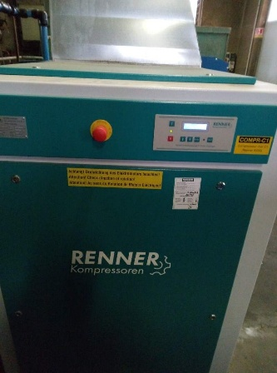 | Marque : RENNER Type : RS 55 Référence : N° de série : 811007 Année : 2018 Puissance nominale : 55,0 kW Vitesse moteur : .... tr/min Pression de service maxi : 7,5 bar Température ambiante : ?? °C / ?? °C | 811007 | 29/03/2020
COMPR-C2 | Compresseur d`air N° C2 (Renner RSF55) | Compresseur | Compresseur |  | Centrale d`air comprimé | 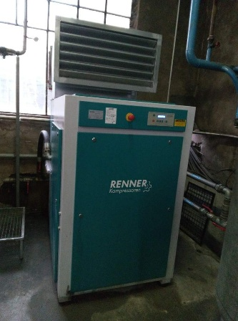 | Marque : RENNER Type : RSF 55 Référence : N° de série : 733065 Année : 2017 Puissance nominale : 55,0 kW Vitesse moteur : .... tr/min VARIABLE Pression de service maxi : 7,5 bar Température ambiante : ? °C / ?? °C Option : vitesse variable | 733065 | 30/09/2019
COMPR-C4 | Compresseur d`air N° C4 (Kaeser CS76) | Compresseur | Compresseur |  | Centrale d`air comprimé | 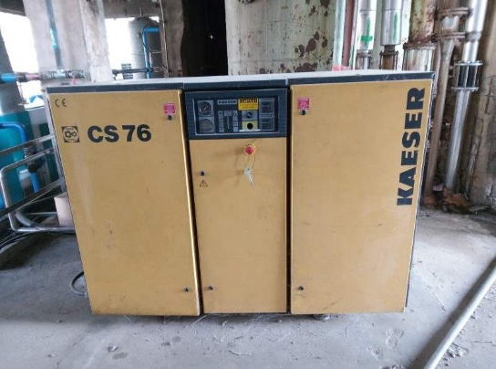 | Marque : KAESER Type : CS76 Référence : N° de série : Année : 19... Puissance nominale : 45,0 kW Vitesse moteur : ? fixe Pression de service maxi : bar Température ambiante : ? °C / ?? °C
M4/M5-AMID | Station amidon (Cato) M4/M5 | Circuit des adjuvants (colle, amidon...) | Centrale d`adjuvant |  | Machine 4 et 5 | 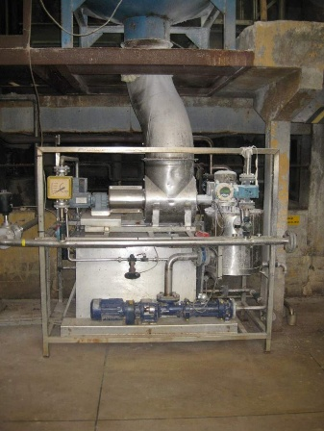
M4/M5-COMP | Compacteur à déchets M4/M5 | Pulpeur | Compacteur | 19/10/2007 | Machine 4 et 5 | 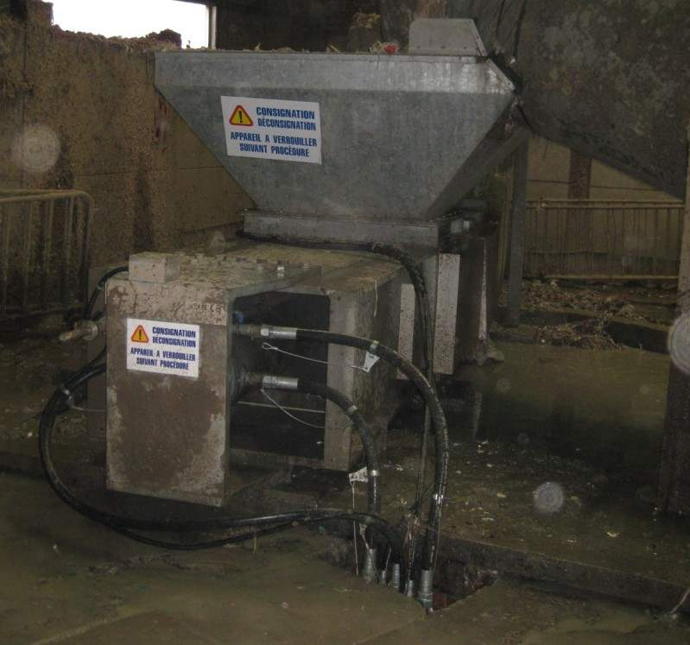 | ECOCOMPACT type IC22 | 07.089
M4/M5-DIL_EPUR | Circuit eau de dilution épurateurs M4/M5 | Pulpeur | Circuit d`eau pour équipements (dilution, presse-étoupes...) |  | Machine 4 et 5 | 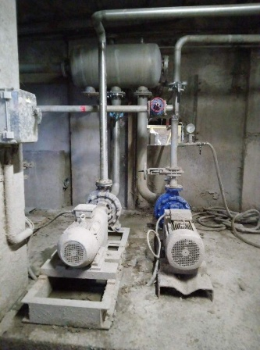
M4/M5-ECO | Ecodrum M4/M5 | Pulpeur | Epurateur |  | Machine 4 et 5 | 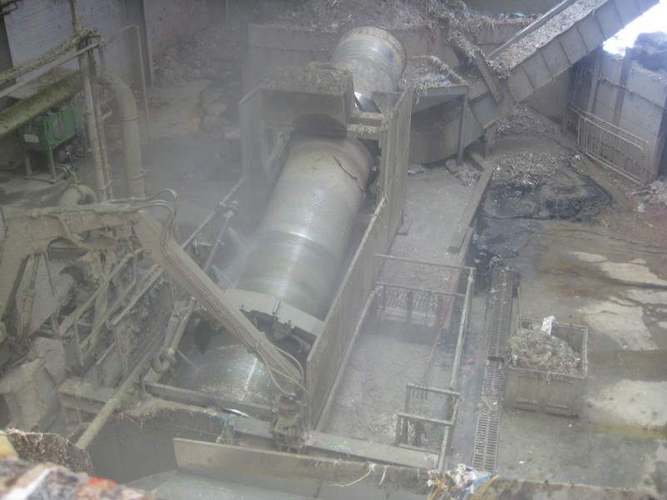 | Fabricant : Inox BF Modèle : Diam.1430x8600 N° de série : 13.007 Année : 2013 | 13.007
M4/M5-FLOTT | Flottateur M4/M5 | Circuit des eaux collées / clarifiées | Flottateur |  | Machine 4 et 5 | 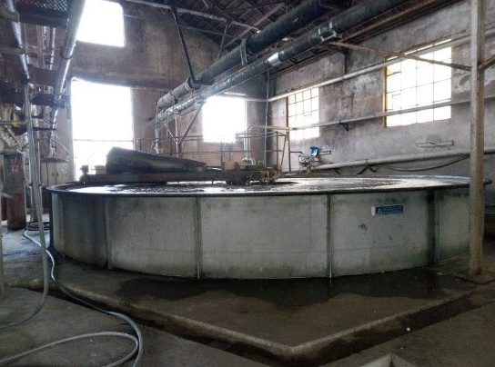
M4/M5-FOSS_BO | Fosse Boerger M4/M5 | Pulpeur | Puisard |  | Machine 4 et 5 | 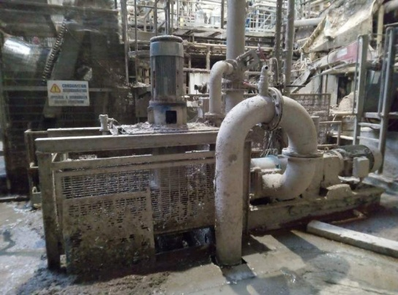
M4/M5-GR_HYDR_COMP | Groupe hydraulique compacteur à déchets M4/M5 | Pulpeur | Groupe hydraulique |  | Machine 4 et 5
M4/M5-GR_HYDR_GUILL | Groupe hydraulique guillotine M4/M5 | Pulpeur | Groupe hydraulique |  | Machine 4 et 5
M4/M5-GRAP | Grappin M4/M5 | Pulpeur | Grappin | 09/06/2006 | Machine 4 et 5 | 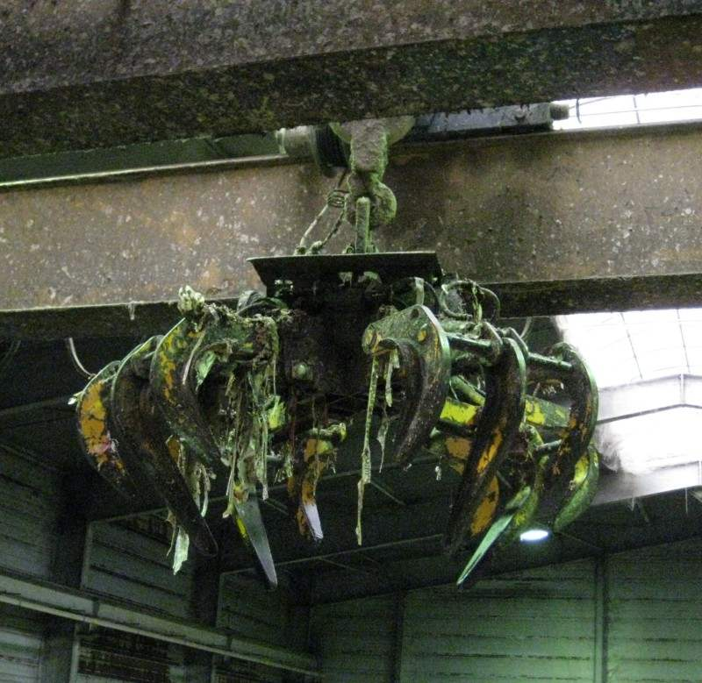 | fournisseur : MENNESSON MANUTENTION | 859
M4/M5-GRUE | Grue à déchets M4/M5 | Pulpeur | Grappin |  | Machine 4 et 5 | 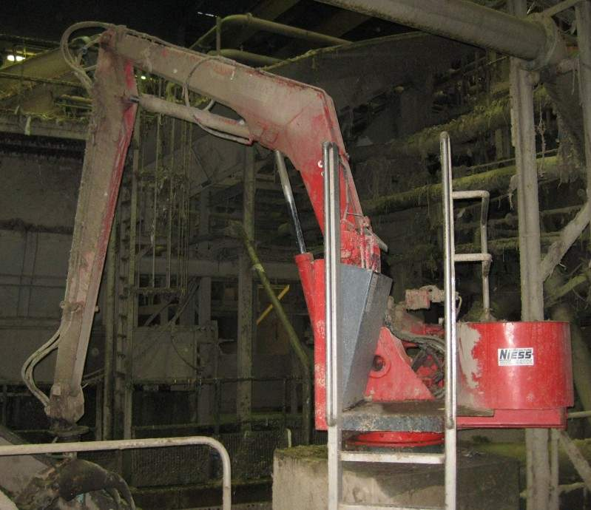
M4/M5-GUILL | Guillotine M4/M5 | Pulpeur | Guillotine |  | Machine 4 et 5 |  | Coupe-bobines modèle CB-2600 Tapis métalique CM-2600x5 Lame en 3 parties : Palier tendeur: UCT 214 2x 160x800 1x 160x1000 | 10027-10028
M4/M5-PE_PUL_EPUR | Circuit eau pour presse-étoupes pulpeurs et épurateurs M4/M5 | Pulpeur | Circuit d`eau pour équipements (dilution, presse-étoupes...) |  | Machine 4 et 5
M4/M5-PRT_501 | Pont roulant 501= SUPPRIME (2500kg - chargement bandes pulpeurs) M4/M5 | Pulpeur | Equipement de levage |  | Machine 4 et 5
M4/M5-PRT_502 | Pont roulant 502 (6300kg - pulpeurs) M4/M5 | Pulpeur | Equipement de levage |  | Machine 4 et 5
M4/M5-PUIS_CEC0 | Puisard cuvier eaux collées 700m3 M4/M5 | Circuit des eaux collées / clarifiées | Cuvier |  | Machine 4 et 5
M4/M5-PUIS_LABO | Puisard laboratoire central M4/M5 | Circuit des eaux collées / clarifiées | Puisard |  | Machine 4 et 5
M4/M5-SILI | Cuve de silice M4/M5 | Circuit des adjuvants (colle, amidon...) | Centrale d`adjuvant |  | Machine 4 et 5
M4/M5-VIS_FIN | Vis finale M4/M5 | Pulpeur | Vis |  | Machine 4 et 5
M4/M5-VIS_IL | Vis impuretés légères M4/M5 | Pulpeur | Vis |  | Machine 4 et 5
M4_RACL_SUP_FRICT | Racle supérieur frictionneur M4 | Frictionneur | Racle |  | Machine 4
M4-2EP | 2e presse M4 (2e NIP) | Partie humide | Presse |  | Machine 4
M4-3EP_INF | 3e presse inférieure M4 | Partie humide | Presse |  | Machine 4
M4-3EP_SUP | 3e presse supérieure M4 | Partie humide | Presse |  | Machine 4
M4-AL40+ | Pompe à vide AL40+ Cathédrale (Remplacement BA13) | Partie humide | Centrale de vide |  | Machine 4 | 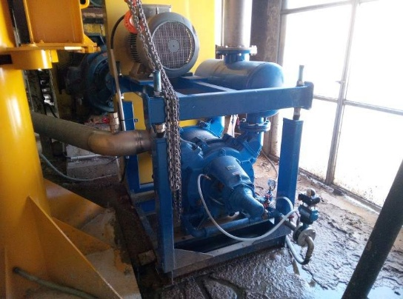
M4-BA13 | Pompe à vide BA13 M4 | Partie humide | Centrale de vide |  | Machine 4 | 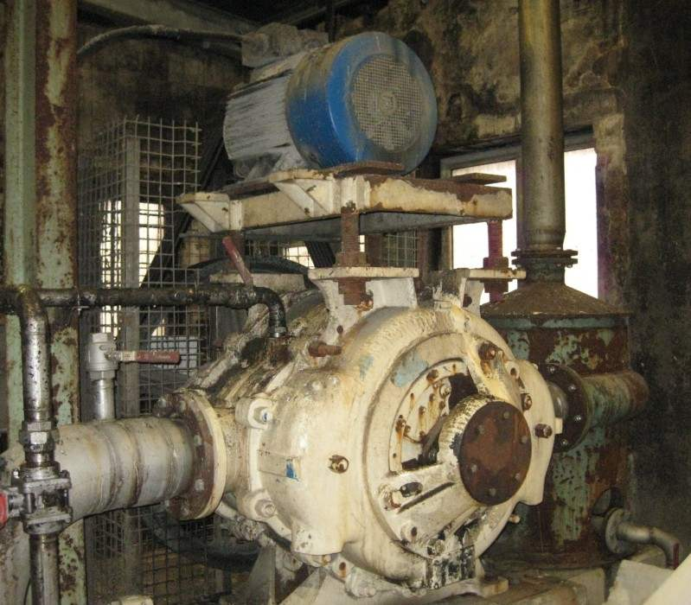
M4-BASCU | Basculeur M4 | Chaîne de conditionnement | Basculeur |  | Machine 4 | 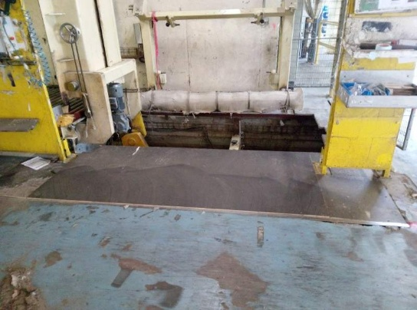
M4-BEC | Bassin eaux collées M4 (Anciennement sous Adka) | Circuit des eaux collées / clarifiées | Cuvier |  | Machine 4 | 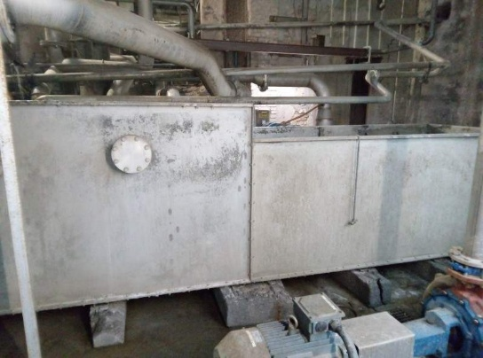
M4-BOB | Bobineuse M4 | Bout de machine | Bobineuse |  | Machine 4 | 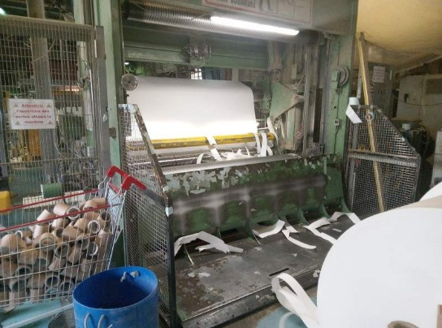
M4-BPU | Bande pulpeur M4 | Pulpeur | Convoyeur |  | Machine 4 | 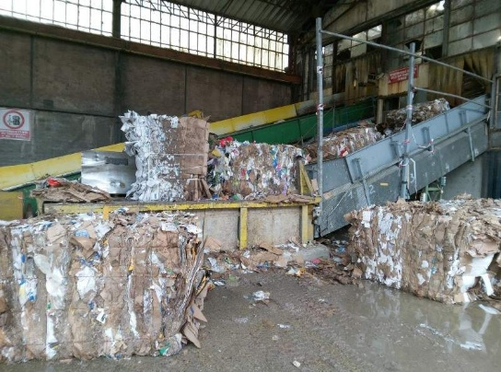
M4-BRAN | Branlement M4 | Partie humide | Branlement |  | Machine 4 | 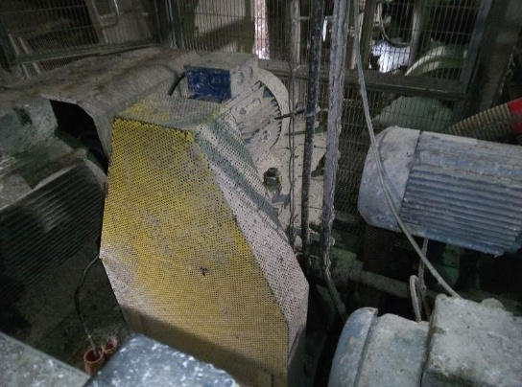
M4-BROY | Aspiration rognures bobineuse M4 | Bout de machine | Broyeur |  | Machine 4 | 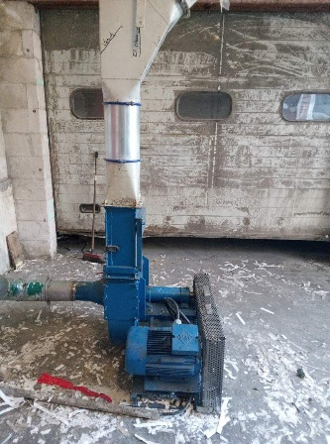
M4-C_ROLL | Center Roll (presse transfert) M4 | Partie humide | Presse |  | Machine 4 | 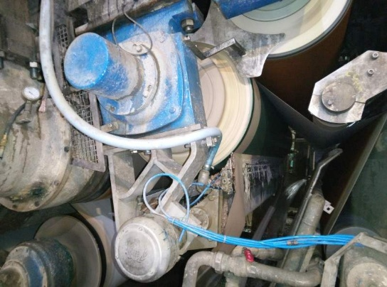
M4-CAISS_F2EP | Caisse de feutre 2e presse M4 | Partie humide | Caisse de feutre |  | Machine 4
M4-CAISS_FPU | Caisse de feutre Pick-Up M4 | Partie humide | Caisse de feutre |  | Machine 4
M4-CAISS1_F3P | Caisse de feutre N°1 (avant) 3e presse inférieure M4 | Partie humide | Caisse de feutre |  | Machine 4
M4-CAISS2_F3P | Caisse de feutre N°2 (après) 3e presse inférieure M4 | Partie humide | Caisse de feutre |  | Machine 4
M4-CC1 | Cuvier à cassés 10m3 (RdC) M4 | Circuit des cassés | Cuvier |  | Machine 4 | 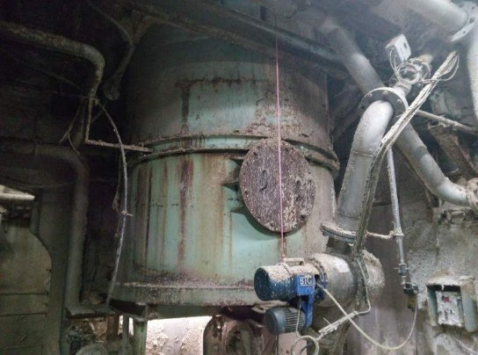
M4-CC2 | Cuvier à cassés 25m3 M4 | Circuit des cassés | Cuvier |  | Machine 4 | 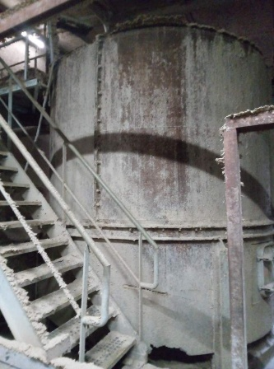
M4-CD_PUL_FV | Convoyeur poste de décerclage balles pulpeur fibres vierges M4 | Pulpeur fibres vierges | Convoyeur |  | Machine 4 | 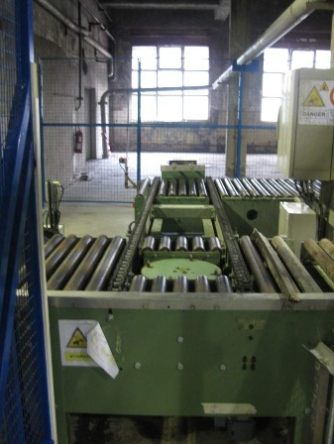
M4-CDT | Caisse de tête M4 | Partie humide | Caisse de tête |  | Machine 4 | 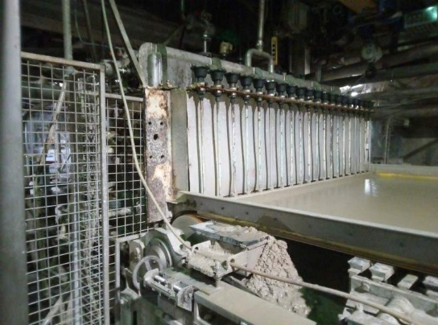
M4-CEC5 | Cuvier eaux collées 40m3 M4 (2e étage) | Circuit des eaux collées / clarifiées | Cuvier |  | Machine 4
M4-CEC6 | Cuvier eaux collées 15m3 M4 (2e étage) | Circuit des eaux collées / clarifiées | Cuvier |  | Machine 4
M4-CEC7 | Cuvier eaux collées 15m3 M4 (1er étage) | Circuit des eaux collées / clarifiées | Cuvier |  | Machine 4
M4-CEC8 | Cuvier eaux collées 10m3 M4 (1er étage) | Circuit des eaux collées / clarifiées | Cuvier |  | Machine 4
M4-CF_PH | Coupe feuille partie humide-pissette M4 | Partie humide | Coupe feuille |  | Machine 4 | 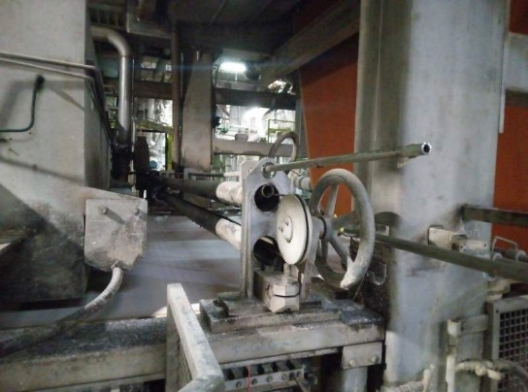
M4-CH_ROGN | Chasse rognures M4 | Partie humide | Pissette |  | Machine 4 | 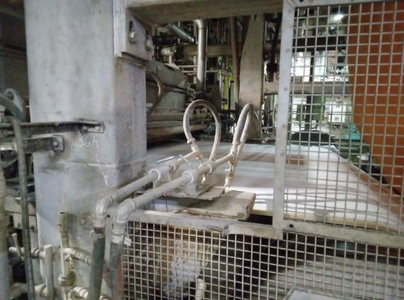
M4-CHP1 | Château de pâte N°1 M4 (au niveau Albias) | Tête de machine | Château de pâte |  | Machine 4 | 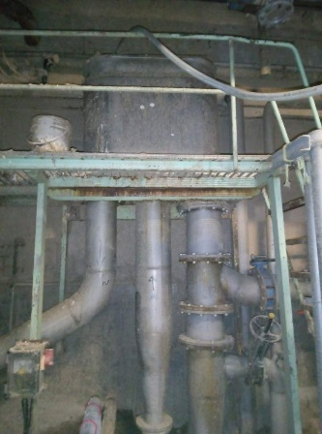
M4-CHP2 | Château de pâte N°2 M4 (sous forme ronde) | Tête de machine | Château de pâte |  | Machine 4 | 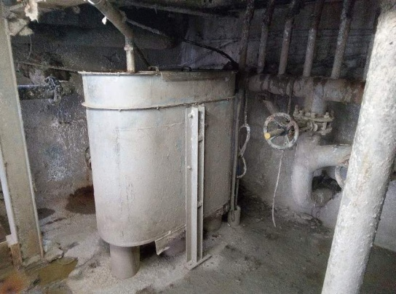
M4-CM | Cuvier mélangeur M4 | Tête de machine | Cuvier |  | Machine 4
M4-COMP | Compacteur Andritz | Tête de machine | Compacteur |  | Machine 4 | 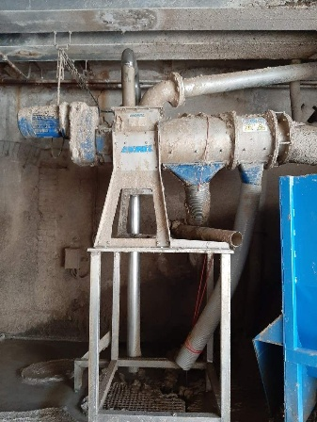
M4-COMP_OMEG | Compacteur Omegascreen M4 | Tête de machine | Compacteur |  | Machine 4
M4-COMPACT | Compacteur rognure Vanish bobineuse M4 | Bout de machine | Compacteur |  | Machine 4 | 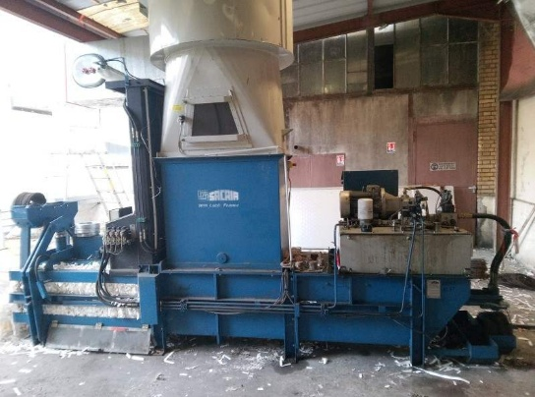
M4-COMPR | Compresseur C4 M4 | Compresseur | Compresseur |  | Centrale d`air comprimé | 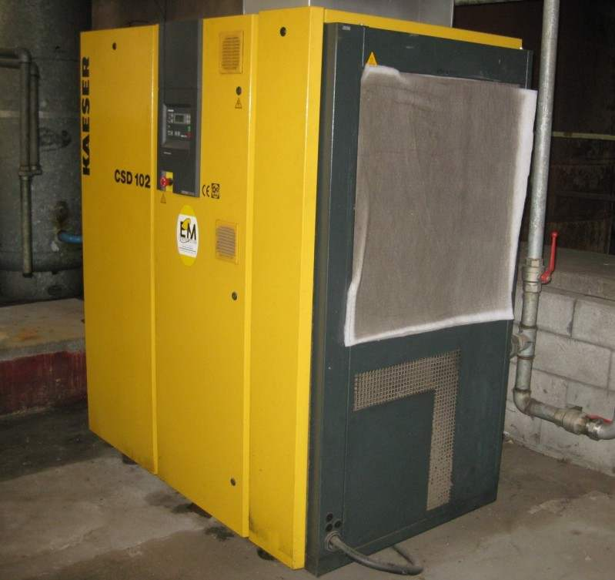
M4-COMPR_POI | Compresseur poire (ventilateur) | Pulpeur | Compresseur |  | Machine 4
M4-COND | Condenseur M4 | Annexe sécherie / post-sécherie | Condenseur |  | Machine 4 | 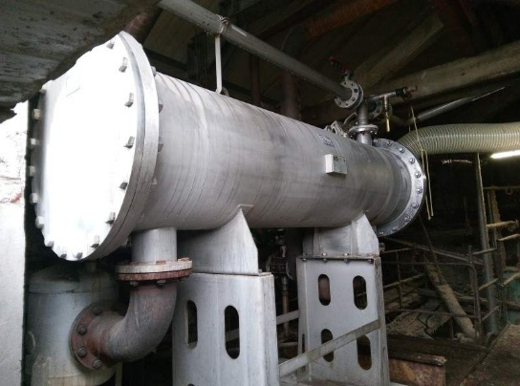
M4-CONV_BASCU | Convoyeur basculeur M4 | Chaîne de conditionnement | Convoyeur |  | Machine 4
M4-CONV_COND_1 | Convoyeur 1 (bascule pesage B4) chaîne de conditionnement M4 | Chaîne de conditionnement | Bascule |  | Machine 4
M4-CONV_COND_2 | Convoyeur 2 (rotatif) chaîne de conditionnement M4 | Chaîne de conditionnement | Convoyeur |  | Machine 4
M4-CONV_COND_3 | Convoyeur 3 chaîne de conditionnement M4 | Chaîne de conditionnement | Convoyeur |  | Machine 4
M4-CONV_COND_4 | Convoyeur 4 chaîne de conditionnement M4 | Chaîne de conditionnement | Convoyeur |  | Machine 4
M4-CP1 | Cuvier N°1 M4 | Tête de machine | Cuvier |  | Machine 4 | 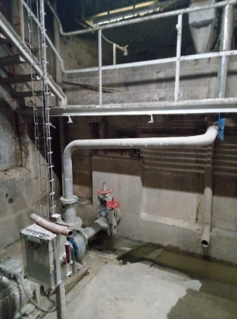
M4-CP2 | Cuvier N°2 M4 | Tête de machine | Cuvier |  | Machine 4 | 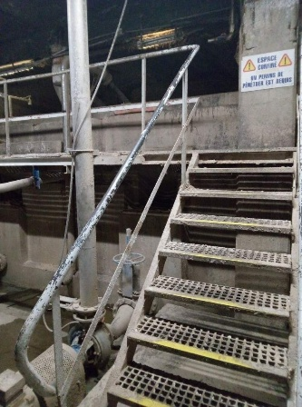
M4-CP3 | Cuvier N°3 M4 | Tête de machine | Cuvier |  | Machine 4 | 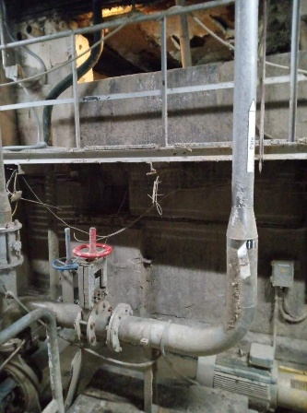
M4-CP4 | Cuvier N°4 M4 | Tête de machine | Cuvier |  | Machine 4 | 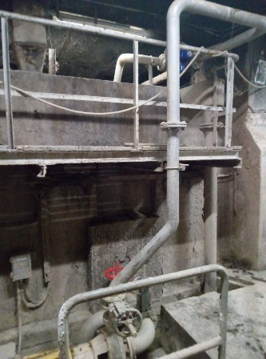
M4-CTDM | Cuvier tête de machine M4 | Tête de machine | Cuvier |  | Machine 4 | 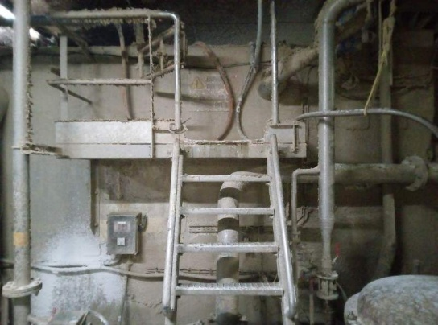
M4-CTUB | Coupe-tubes M4 | Bout de machine | Coupe-tubes |  | Machine 4 | 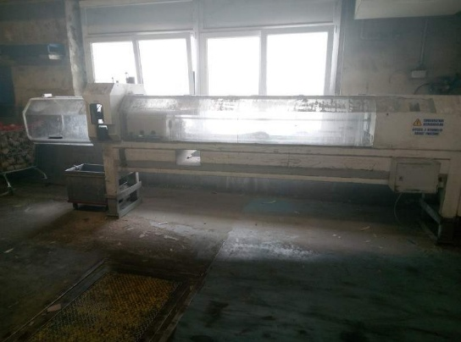 |  | 975
M4-CYL_ASP | Cylindre aspirant M4 | Partie humide | Cylindre aspirant |  | Machine 4 | 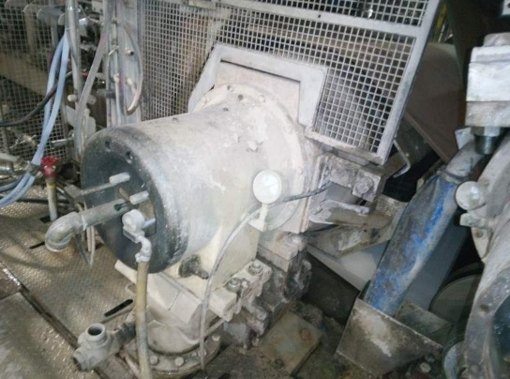
M4-CZ1_PUL_FV | Convoyeur stockage balles Zone 1 pulpeur fibres vierges M4 | Pulpeur fibres vierges | Convoyeur |  | Machine 4 | 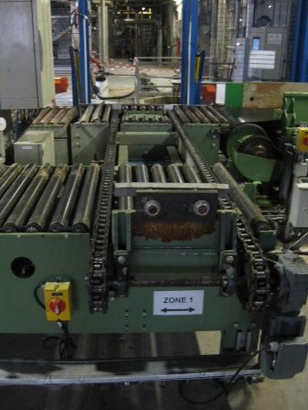
M4-CZ2_PUL_FV | Convoyeur stockage balles Zone 2 pulpeur fibres vierges M4 | Pulpeur fibres vierges | Convoyeur |  | Machine 4 | 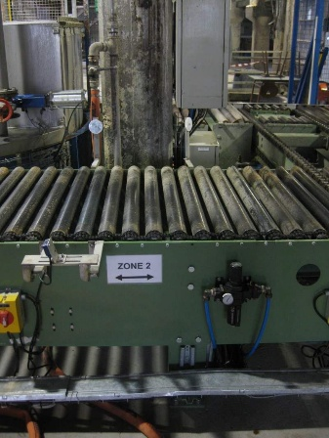
M4-CZ3_PUL_FV | Convoyeur stockage balles Zone 3 pulpeur fibres vierges M4 | Pulpeur fibres vierges | Convoyeur |  | Machine 4 | 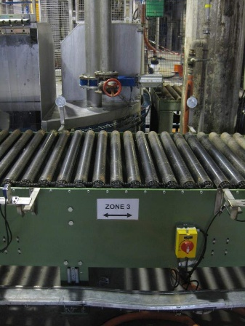
M4-CZ4_PUL_FV | Convoyeur stockage balles Zone 4 pulpeur fibres vierges M4 | Pulpeur fibres vierges | Convoyeur |  | Machine 4 | 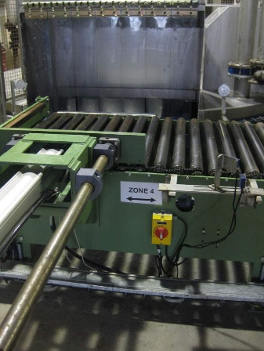
M4-DEM_1 | Dématonneur 1 M4 | Partie humide | Dématonneur |  | Machine 4 | 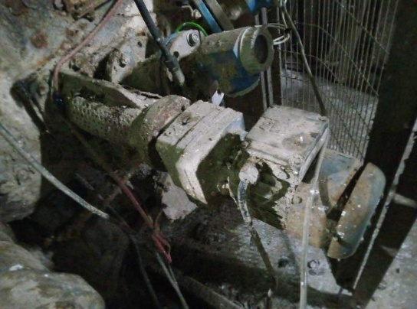
M4-DEM_2 | Dématonneur 2 M4 | Partie humide | Dématonneur |  | Machine 4 | 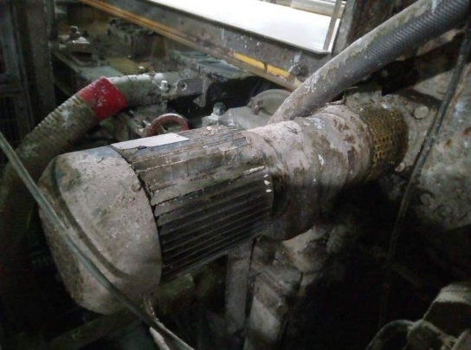
M4-DES_CDT40 | Déshumidificateur d`air mobile GECO type CDT 40 M4 | Local mandrins | Déshumidificateur |  | Machine 4
M4-DES_CDT60 | Déshumidificateur d`air mobile GECO type CDT 60 M4 | Local mandrins | Déshumidificateur | 14/09/2011 | Machine 4 |  |  |  | 14/09/2013
M4-DESS_ALB | Dessableur Albias 3e étage M4 | Tête de machine | Vis | 01/11/2022 | Machine 4 | 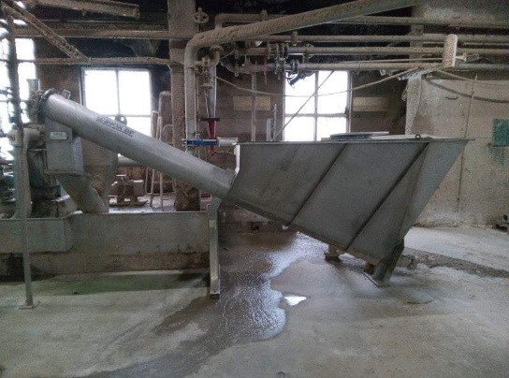
M4-DEVID | Dévidoir M4 | Bout de machine | Dévidoir |  | Machine 4 | 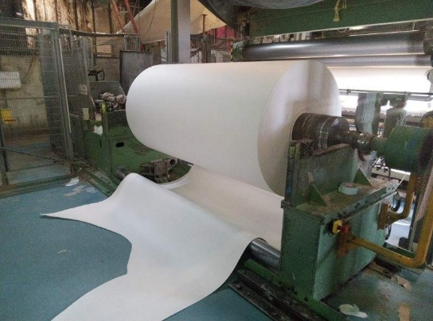
M4-EXTR_CV | Extracteur caisse vapeur (Extracteur Steam Box CC) M4 | Partie humide | Extracteur |  | Machine 4 | 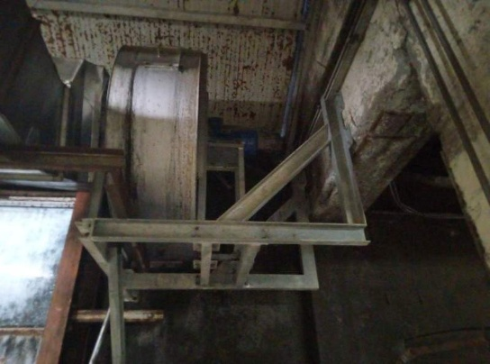
M4-EXTR_FRICT_CC | Extracteur frictionneur côté conducteur M4 | Annexe sécherie / post-sécherie | Extracteur |  | Machine 4
M4-EXTR_FRICT_CT | Extracteur frictionneur côté transmission M4 | Annexe sécherie / post-sécherie | Extracteur |  | Machine 4 | 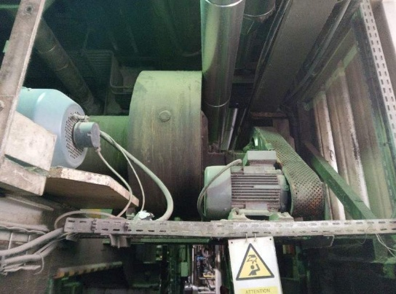
M4-EXTR_HOTT_CC | Extracteur hotte côté conducteur M4 | Annexe sécherie / post-sécherie | Extracteur |  | Machine 4
M4-EXTR_HOTT_CT | Extracteur hotte côté transmission M4 | Annexe sécherie / post-sécherie | Extracteur |  | Machine 4
M4-EXTR_HUMI | Extracteur partie humide M4 | Partie humide | Extracteur |  | Machine 4
M4-EXTR_PICKUP | Extracteur Pick-Up M4 | Partie humide | Extracteur |  | Machine 4 | 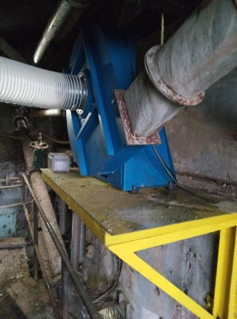
M4-EXTR_STBOX | Extracteur Steambox M4 | Partie humide | Extracteur |  | Machine 4
M4-FILM | Filmeuse M4 | Chaîne de conditionnement | Filmeuse |  | Machine 4 | 
M4-FR | Forme ronde M4 | Circuit des cassés | Forme ronde |  | Machine 4 | 
M4-FRICT | Cylindre frictionneur M4 | Frictionneur | Sécheur |  | Machine 4
M4-FST | Fosse sous-toile M4 | Circuit des cassés | Cuvier |  | Machine 4
M4-GR_HYDR_BOB | Groupe hydraulique bobineuse M4 | Bout de machine | Groupe hydraulique |  | Machine 4 |  |  | SH600
M4-GR_HYDR_HUMI | Groupe hydraulique partie humide M4 | Partie humide | Groupe hydraulique |  | Machine 4 |  |  | SH2450
M4-GR_HYDR_TET_PUL_F | Groupe hydraulique table élévatrice transfert balles pulpeur fibres vierges M4 | Pulpeur fibres vierges | Groupe hydraulique |  | Machine 4
M4-JAVEL | Station eau de javel M4 | Circuit des adjuvants (colle, amidon...) | Centrale d`adjuvant |  | Machine 4
M4-LC | Liquid cyclone M4 | Pulpeur | Epurateur |  | Machine 4 | 
M4-LS_PUL_FV | Lève-sacs amidon pulpeur fibres vierges M4 | Pulpeur fibres vierges | Equipement de levage |  | Machine 4 |  |  | 22027
M4-LUBR_GRAISS | Centrale de lubrification graisse sécherie M4 | Annexe sécherie / post-sécherie | Centrale de lubrification |  | Machine 4 | 
M4-LUBR_HUIL | Centrale de lubrification huile sécherie M4 | Annexe sécherie / post-sécherie | Centrale de lubrification |  | Machine 4 | 
M4-MEAS | Measurex M4 | Bout de machine | Scanner |  | Machine 4
M4-NASH_1 | Pompe à vide Nash N°1 M4 | Partie humide | Centrale de vide |  | Machine 4 | 
M4-NASH_2 | Pompe à vide Nash N°2 M4 | Partie humide | Centrale de vide |  | Machine 4 | 
M4-NASH_3 | Pompe à vide Nash N°3 M4 (Remplacement LV35 1 et 2) | Partie humide | Centrale de vide |  | Machine 4 | 
M4-OMEG | Omegascreen M4 | Tête de machine | Epurateur |  | Machine 4 | 
M4-PICKUP | Pick-Up M4 | Partie humide | Presse |  | Machine 4 | 
M4-POI | Poire M4 | Pulpeur | Epurateur |  | Machine 4 | 
M4-POLYM | Station polymères (zone tête de machine) M4 | Circuit des adjuvants (colle, amidon...) | Centrale d`adjuvant |  | Machine 4 | 
M4-POPE | Pope M4 | Bout de machine | Enrouleuse |  | Machine 4 | 
M4-PRT_402 | Pont roulant 402 M4 (2000kg - partie humide) | Partie humide | Equipement de levage |  | Machine 4 | 
M4-PRT_403 | Pont roulant 403 = SUPPRIME M4 (1000kg - stokage clichés) | Bout de machine | Equipement de levage |  | Machine 4
M4-PRT_404 | Pont roulant 404 = SUPPRIME M4 (1000kg - pose clichés imprimante) | Bout de machine | Equipement de levage |  | Machine 4
M4-PRT_405 | Pont roulant 405 M4 (8000kg - DEMAG - coté basculeur) | Bout de machine | Equipement de levage |  | Machine 4
M4-PRT_406 | Pont roulant 406 M4 (8000kg - CMAK - coté sécherie) | Bout de machine | Equipement de levage |  | Machine 4 |  |  | CMAK N°20692
M4-PUIS | Puisard M4 | Circuit des eaux collées / clarifiées | Puisard |  | Machine 4 | 
M4-PUL | Pulpeur M4 | Pulpeur | Pulpeur |  | Machine 4 | 
M4-PUL_FV | Pulpeur fibres vierges M4 | Pulpeur fibres vierges | Pulpeur |  | Machine 4 | 
M4-RAFF | Raffineur M4 (28") | Raffinage | Raffineur |  | Machine 4 | 
M4-RDP | Rouleau de pied M4 | Partie humide | Rouleau |  | Machine 4 | 
M4-REG | Rouleau égoutteur M4 | Partie humide | Rouleau égoutteur |  | Machine 4 | 
M4-SA2 | Sécheur d`air SA2 :DV2800, refroidissement à air | Compresseur | Sécheur d`air |  | Centrale d`air comprimé |  |  |  | 01/03/2025
M4-SP600 | SP600 M4 | Tête de machine | Epurateur |  | Machine 4 | 
M4-STBOX | Steambox M4 | Partie humide | Steambox |  | Machine 4 | 
M4-SYDR | Sydrapulpeur M4 | Circuit des cassés | Pulpeur |  | Machine 4 |  |  | 5871/01
M4-TABL | Table M4 | Partie humide | Table |  | Machine 4 | 
M4-TC_PUL_FV | Tapis chargement balles pulpeur fibres vierges M4 | Pulpeur fibres vierges | Convoyeur |  | Machine 4 | 
M4-TET_PUL_FV | Table élévatrice transfert balles pulpeur fibres vierges M4 | Pulpeur fibres vierges | Convoyeur |  | Machine 4 | 
M4-TIA1_PUL_FV | Tapis 1 introduction amidon pulpeur fibres vierges M4 | Pulpeur fibres vierges | Convoyeur |  | Machine 4 | 
M4-TIA2_PUL_FV | Tapis 2 introduction amidon pulpeur fibres vierges M4 | Pulpeur fibres vierges | Convoyeur |  | Machine 4 | 
M4-TM_PUL_FV | Tapis montée balles pulpeur fibres vierges M4 | Pulpeur fibres vierges | Convoyeur |  | Machine 4 | 
M4-TR_1B | Transmission 1ère batterie M4 | 1ère batterie | Transmission machine |  | Machine 4 | 
M4-TR_2B | Transmission 2e batterie M4 | 2e batterie | Transmission machine |  | Machine 4 | 
M4-TR_3B | Transmission 3e batterie M4 | 3e batterie | Transmission machine |  | Machine 4
M4-TR_4B | Transmission 4e batterie M4 | 4e batterie | Transmission machine |  | Machine 4
M4-TR_4B-MOT | Moteur 4e batterie M4 | 4e batterie | Transmission machine |  | Machine 4
M4-TR_5B | Transmission 5e batterie M4 | 5e batterie | Transmission machine |  | Machine 4
M4-TR_6B | Transmission 6e batterie M4 | 6e batterie | Transmission machine |  | Machine 4
M4-TR_7B | Transmission 7e batterie M4 | 7e batterie | Transmission machine |  | Machine 4
M4-TR_FRICT | Transmission cylindre frictionneur M4 | Frictionneur | Transmission machine |  | Machine 4
M4-UP2 | Ultrascreen UP2 M4 | Pulpeur | Epurateur |  | Machine 4 | 
M5
M5-AMIDON | Station amidon (AVEBE) M5 | Circuit des adjuvants (colle, amidon...) | Centrale d`adjuvant |  | Machine 5
M5-BA13 | BA13 M5 | Partie humide | Centrale de vide |  | Machine 5 | 
M5-BASC | Bascule M5 (pesage B3) | Chaîne de conditionnement | Bascule |  | Machine 5
M5-BASCU | Basculeur M5 | Chaîne de conditionnement | Basculeur |  | Machine 5
M5-BOB | Bobineuse M5 | Bout de machine | Bobineuse |  | Machine 5
M5-BP1 | Bande horizontale pulpeur M5 | Pulpeur | Convoyeur |  | Machine 5 | 
M5-BP2 | Bande inclinée pulpeur M5 | Pulpeur | Convoyeur |  | Machine 5 | 
M5-BRAN | Branlement M5 | Partie humide | Branlement |  | Machine 5
M5-BRE | Bande rejets épurateurs M5 (C4R, T2C...) | Pulpeur | Convoyeur |  | Machine 5
M5-BROY | Aspiration rognures bobineuse M5 | Bout de machine | Broyeur |  | Machine 5
M5-C4R | C4R M5 | Pulpeur | Epurateur |  | Machine 5 |  |  | 387
M5-C4R_POMP | Pompe C4R M5 |  | Pompage |  | Machine 5
M5-C6R | C6R M5 | Pulpeur | Epurateur |  | Machine 5 |  |  | 386
M5-CAL | Calandre M5 | Bout de machine | Calandre |  | Machine 5
M5-CCO1 | Cuvier à colle N°1 M5 (côté allée) | Circuit des adjuvants (colle, amidon...) | Cuvier |  | Machine 5
M5-CCO2 | Cuvier à colle N°2 M5 (côté mur) | Circuit des adjuvants (colle, amidon...) | Cuvier |  | Machine 5
M5-CDT | Caisse de tête M5 | Partie humide | Caisse de tête |  | Machine 5
M5-CERCL | Cercleuse M5 | Chaîne de conditionnement | Cercleuse |  | Machine 5 |  |  | 1565
M5-CF_9B | Coupe feuille 9ème batterie (ROBO PAPER) M5 | 9e batterie (post sécherie) | Coupe feuille |  | Machine 5
M5-CF_PH | Coupe feuille partie humide M5 | Partie humide | Coupe feuille |  | Machine 5
M5-CFIB | Cuvier Fibernet M5 | Tête de machine | Cuvier |  | Machine 5
M5-CFIB2 | Cuvier Fibernet 2 (refus SP600) M5 | Tête de machine | Cuvier |  | Machine 5
M5-CHP | Château de pâte M5 | Tête de machine | Château de pâte |  | Machine 5
M5-CM | Cuvier mélangeur M5 | Tête de machine | Cuvier |  | Machine 5
M5-COMP_OMEG | Compacteur Omegascreen M5 | Tête de machine | Compacteur |  | Machine 5
M5-COMPR | Compresseur d`air N° C3 (Kaeser CSD102) | Compresseur | Compresseur |  | Centrale d`air comprimé |  |  | 1311
M5-COND | Condenseur M5 | Annexe sécherie / post-sécherie | Condenseur |  | Machine 5
M5-CONV_COND_1 | Convoyeur 1 chaîne de conditionnement M5 | Chaîne de conditionnement | Convoyeur |  | Machine 5
M5-CONV_COND_2 | Convoyeur 2 chaîne de conditionnement M5 | Chaîne de conditionnement | Convoyeur |  | Machine 5
M5-CONV_COND_3 | Convoyeur 3 chaîne de conditionnement M5 | Chaîne de conditionnement | Convoyeur |  | Machine 5
M5-CONV_COND_4 | Convoyeur 4 chaîne de conditionnement M5 | Chaîne de conditionnement | Convoyeur |  | Machine 5
M5-CONV_COND_5 | Convoyeur 5 chaîne de conditionnement M5 | Chaîne de conditionnement | Convoyeur |  | Machine 5
M5-CONV_COND_6 | Convoyeur 6 chaîne de conditionnement M5 | Chaîne de conditionnement | Convoyeur |  | Machine 5
M5-CONV_COND_7 | Convoyeur 7 chaîne de conditionnement M5 | Chaîne de conditionnement | Convoyeur |  | Machine 5
M5-CONV_COND_8 | Convoyeur 8 chaîne de conditionnement M5 | Chaîne de conditionnement | Convoyeur |  | Machine 5
M5-CTUB | Coupe-tubes M5 | Bout de machine | Coupe-tubes |  | Machine 5 |  |  | 326
M5-CUV_CACO3 | Cuve de mélange Carbonate de Calcium M5 | Circuit des adjuvants (colle, amidon...) | Cuvier |  | Machine 5
M5-CYL_ASP | Cylindre aspirant M5 (Entrainement Toile M5) | Partie humide | Cylindre aspirant |  | Machine 5
M5-DESS_LC | Dessableur Liquid Cyclone 2 M5 | Tête de machine | Vis |  | Machine 5 | 
M5-DEVID | Dévidoir M5 | Bout de machine | Dévidoir |  | Machine 5
M5-EXTR_BDM | Extracteur bout de machine M5 | Bout de machine | Extracteur |  | Machine 5
M5-EXTR_STBOX | Extracteur Steambox M5 | Partie humide | Extracteur |  | Machine 5
M5-FAN_1 | Fan separator 1 M5 (Fibernet 1) | Pulpeur | Compacteur |  | Machine 5 |  |  | 1003145
M5-FAN_2 | Fan separator 2 M5 (T2C) | Pulpeur | Compacteur |  | Machine 5 | 
M5-FAN_3 | Fan separator 3 M5 (Fibernet 2) | Tête de machine | Compacteur |  | Machine 5 |  |  | 1304198
M5-FIB | Fibernet 1 M5 (pulpeur) | Pulpeur | Epurateur |  | Machine 5 | 
M5-FIB2 | Fibernet 2 (3ème étage) M5 | Tête de machine | Epurateur |  | Machine 5 |  |  | 1302552-01
M5-FILM2 | Filmeuse 2 (secours) M5 | Chaîne de conditionnement | Filmeuse |  | Machine 5
M5-FOILS | Vacufoils M5 | Partie humide | Vacufoils |  | Machine 5
M5-FR | Forme ronde M5 | Circuit des cassés | Forme ronde |  | Machine 5
M5-FST | Fosse sous-toile M5 | Circuit des cassés | Cuvier |  | Machine 5
M5-GC_CP0 | Grilles-courbes cuvier 50m3 M5 | Pulpeur | Grilles-courbes |  | Machine 5 | 
M5-GC_CP1 | Grilles-courbes cuvier N°1 M5 | Tête de machine | Grilles-courbes |  | Machine 5
M5-GC_CP2 | Grilles-courbes cuvier N°2 M5 | Tête de machine | Grilles-courbes |  | Machine 5 | 
M5-GR_HYDR_BASCU | Groupe hydraulique basculeur M5 | Chaîne de conditionnement | Groupe hydraulique |  | Machine 5 |  |  | SH2315
M5-GR_HYDR_BOB | Groupe hydraulique bobineuse M5 | Bout de machine | Groupe hydraulique |  | Machine 5 | 
M5-GR_HYDR_CAL | Groupe hydraulique montée/descente calandre M5 | Bout de machine | Groupe hydraulique |  | Machine 5 | 
M5-GR_HYDR_POP | Groupe hydraulique Pope M5 | Bout de machine | Groupe hydraulique |  | Machine 5 | 
M5-GR_HYDR_RLX_CAL | Groupe hydraulique rouleaux flottants calandre M5 | Bout de machine | Groupe hydraulique |  | Machine 5
M5-GR_HYDR_SYDR | Groupe hydraulique Sydrapulpeur M5 | Circuit des cassés | Groupe hydraulique |  | Machine 5 |  |  | SH2587
M5-HYDPUR | Hydrapurge M5 | Pulpeur | Epurateur |  | Machine 5 |  |  | HPG 115 TF 99
M5-JAVEL | Station eau de javel M5 | Circuit des adjuvants (colle, amidon...) | Centrale d`adjuvant |  | Machine 5
M5-LA_ENR | Lanceur enrouleur M5 | Bout de machine | Enrouleuse |  | Machine 5 | 
M5-LC1 | Liquid cyclone 1 M5 (pulpeur) | Pulpeur | Epurateur |  | Machine 5
M5-LC2 | Liquid cyclone 2 M5 (côté allée zone Fibernet 2) | Tête de machine | Epurateur |  | Machine 5 | 
M5-LC3 | Liquid cyclone 3 M5 (côté mur zone Omegascreen) | Tête de machine | Epurateur |  | Machine 5
M5-LUBR_GRAISS | Centrale de lubrification (Bijur) graisse sécherie M5 | Annexe sécherie / post-sécherie | Centrale de lubrification |  | Machine 5
M5-LUBR_GRAISS_1 | Centrale de lubrification graisse 1 (au RdC pour paliers arbre transmission principale) sécherie M5 | Annexe sécherie / post-sécherie | Centrale de lubrification |  | Machine 5 | 
M5-NASH_1 | Pompe à vide Nash 1 M5 (CL-2002) | Partie humide | Centrale de vide |  | Machine 5 | 
M5-NASH_2 | Pompe à vide Nash 2 M5 (CL-2002) | Partie humide | Centrale de vide |  | Machine 5 | 
M5-NASH_3 | Pompe à vide Nash 3 M5 (AL 30/32) | Partie humide | Centrale de vide |  | Machine 5 | 
M5-NASH_4 | Pompe à vide Nash 4 M5 (2BE330) | Partie humide | Centrale de vide |  | Machine 5 |  |  | 700119030001X
M5-NASH_5 | Pompe à vide Nash 5 M5 | Partie humide | Centrale de vide |  | Machine 5
M5-NOVUS | Station Novus M5 | Circuit des adjuvants (colle, amidon...) | Centrale d`adjuvant |  | Machine 5
M5-POPE | Pope M5 | Bout de machine | Enrouleuse |  | Machine 5
M5-PRT_503 | Pont roulant 503 (6300kg - partie humide) M5 | Partie humide | Equipement de levage |  | Machine 5
M5-PRT_504 | Pont roulant 504 (16000kg - bout de machine) M5 | Bout de machine | Equipement de levage |  | Machine 5
M5-PUL | Pulpeur M5 | Pulpeur | Pulpeur |  | Machine 5 | 
M5-RAFF | Raffineur M5 | Raffinage | Raffineur |  | Machine 5 |  |  | 64148002
M5-RTPUR | Rotorpurge M5 | Pulpeur | Epurateur |  | Machine 5 |  |  | RTP-001-S01
M5-S3 | Epurateur S3 M5 | Pulpeur | Epurateur |  | Machine 5 | 
M5-SA1 | Sécheur d`air SA1 Donaldson | Compresseur | Sécheur d`air |  | Centrale d`air comprimé
M5-SIL_CACO3 | Silo de stockage Carbonate de Calcium M5 | Circuit des adjuvants (colle, amidon...) | Cuvier |  | Machine 5
M5-SILI | Station silice M5 | Circuit des adjuvants (colle, amidon...) | Centrale d`adjuvant |  | Machine 5
M5-SP1000 | SP1000 M5 | Tête de machine | Epurateur |  | Machine 5 | 
M5-SP600 | SP600 M5 | Tête de machine | Epurateur |  | Machine 5 | 
M5-STBOX | Steambox M5 | Partie humide | Steambox |  | Machine 5
M5-SYDR | Sydrapulpeur M5 | Circuit des cassés | Pulpeur |  | Machine 5 |  |  | MI/99/037
M5-T2C | T2C M5 | Pulpeur | Epurateur |  | Machine 5 |  |  | 601
M5-TABL | Table M5 | Partie humide | Table |  | Machine 5
M5-TABL_ALIM | Tableaux d`alimentation M5 | Energies (électrique, pneumatique) | Tableau |  | Machine 5
M5-TIR_TOR | Tire-toron pulpeur M5 | Pulpeur | Tire-toron |  | Machine 5 | 
M5-TROM | Trommel M5 | Pulpeur | Epurateur |  | Machine 5
M5-TURB | Turbair M5 | Partie humide | Centrale de vide |  | Machine 5
M5-TUSA | Tusa M5 | Bout de machine | Coupe feuille |  | Machine 5
M5-UP3 | Ultrascreen UP3 M5 | Pulpeur | Epurateur |  | Machine 5
M5-VAC | Vacuall M5 | Partie humide | Vacuall |  | Machine 5
MAINT-PRT_101 | Pont roulant 101 (5000kg - atelier maintenance) | Maintenance | Equipement de levage |  | Atelier maintenance
MAINT-PRT_102 | Pont roulant 102 = SUPPRIME (5000kg - palan seul atelier maintenance) |  | Equipement de levage |  | Atelier maintenance
MAINT-PRT_201 | Pont roulant 201 (5000kg - stockage M2) |  | Equipement de levage |  | Machine 2 (utilisé pour stockage matériel maintenance)
MAINT-PRT_408 | Pont roulant 408 (500kg - tour atelier maintenance) | Maintenance | Equipement de levage |  | Atelier maintenance
STEP-BASS_AERA | Bassin d`aération STEP | Aération | Traitement des eaux |  | Station d`épuration
STEP-BOUES | Circuit des boues STEP | Puit à boues | Annexes |  | Station d`épuration
STEP-CLAR | Clarificateur STEP | Clarification | Traitement des eaux |  | Station d`épuration | 
STEP-COMP | Canal de comptage STEP | Clarification | Traitement des eaux |  | Station d`épuration | 
STEP-ECH | Echangeur refroidissement eau de rivière STEP | Refroidissement eau de rivière | Echangeur |  | Station d`épuration | 
STEP-PAB | Puit à boues STEP | Puit à boues | Puisard |  | Station d`épuration
STEP-PHOS | Acide phosphorique STEP | Circuit des adjuvants (colle, amidon...) | Centrale d`adjuvant |  | Station d`épuration
STEP-POMP | Local pompage STEP | Station de pompage | Pompage |  | Station d`épuration
STEP-PR_EAU | Prise d`eau STEP | Station de pompage | Pompage |  | Station d`épuration | 
STEP-PRESSE_BOUES | Presse à boues | Presse à boues | Presse à boues |  | Station d`épuration
STEP-PUT | Préparation de l`urée technique STEP | Circuit des adjuvants (colle, amidon...) | Centrale d`adjuvant |  | Station d`épuration
STEP-ST_POLYM | Station polymères STEP | Circuit des adjuvants (colle, amidon...) | Centrale d`adjuvant |  | Station d`épuration
STEP-STER | Station de traitement des eaux de ruissellement STEP | Traitement des eaux pluviales | Traitement des eaux |  | Station d`épuration

